界面&功能
背包界面 |  |  |  | 功能规则

1
 | 功能入口
 | 主界面点击功能按钮打开
 | 背包界面

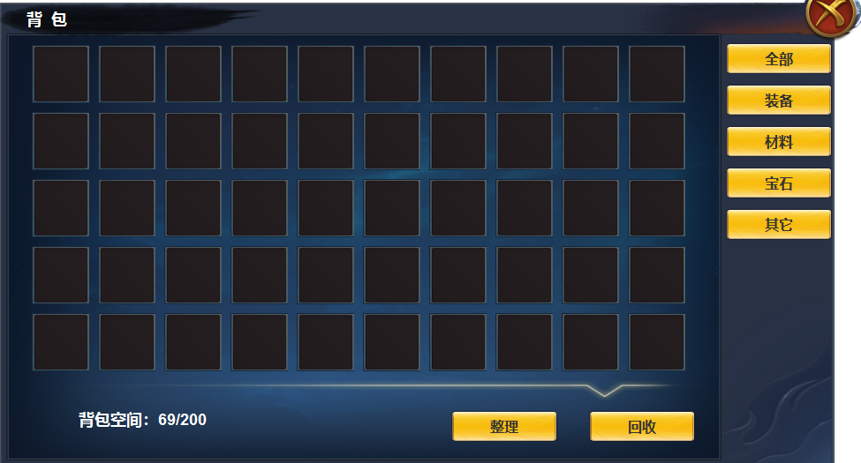

 |  | 1 | 一级界面，标题，及关闭按钮 | 1 | 点击主界面按钮打开背包界面，关闭则关闭界面。
 |  | 2 | 一级页签及选中状态 | 2 | 一级页签
 |  |  |  |  | ▶ | 一级页签及选中状态
 |  |  |  |  | ▶ | 点击左侧筛选后展示，逻辑同上个项目
 |  |  |  | 3 | 显示背包总量及已经占用数量，上面格子区域可上下滑动展示
 |  |  |  | 4 | 整理和回收按钮
 |  |  |  |  | ▶ | 点击整理，背包内物品进行整理，刷新时间间隔10秒，连续点击提示：整理过于频繁
 |  |  |  |  | ▶ | 点击回收按钮，弹出回收界面，背包界面不关闭。

2

3
4

 | 回收界面

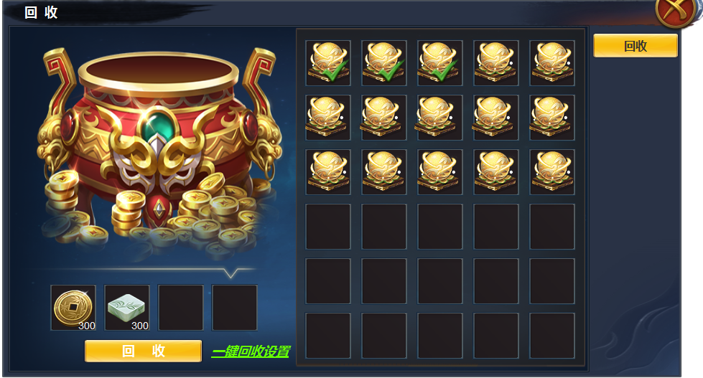

1
3
 |  | 1 | 回收背景原画 |  | ▶ | 右侧页签只有一个：回收，自成点击状态，不可再次点击
 |  | 2 | 分割线 |  | ▶ | 选中物品后，左侧自动出现回收后获得的物品。
 |  | 3 | 选中标记 |  | ▶ | 点击一键回收设置，弹出三级弹窗。
 |  |  |  |  | ▶ | 设置完 一键回收后，下次打开背包的回收界面，背包自动选择标记物品

2

1

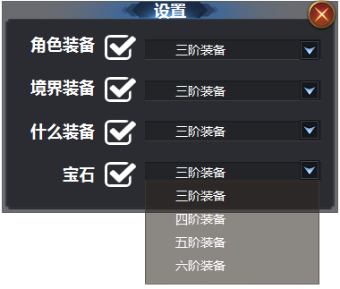
2
 |  | 1 | 三级弹窗及标题 | 1 | 三级弹窗
 |  | 2 | 选中框及未选中底 | 2 | 两种状态，不选中，右侧无论显示什么，不生效。首次进入默认不选中
 |  | 3 | 文字底框 | 3 | 显示上次选中的装备阶级，首次默认选中1阶
 |  | 4 | 下拉箭头 | 4 | 点击展开下拉框
3
 |  | 5 | 下拉框 | 5 | 下拉框，上下滑动，选中后，文字自动出现在上面框内

4

5

参考图
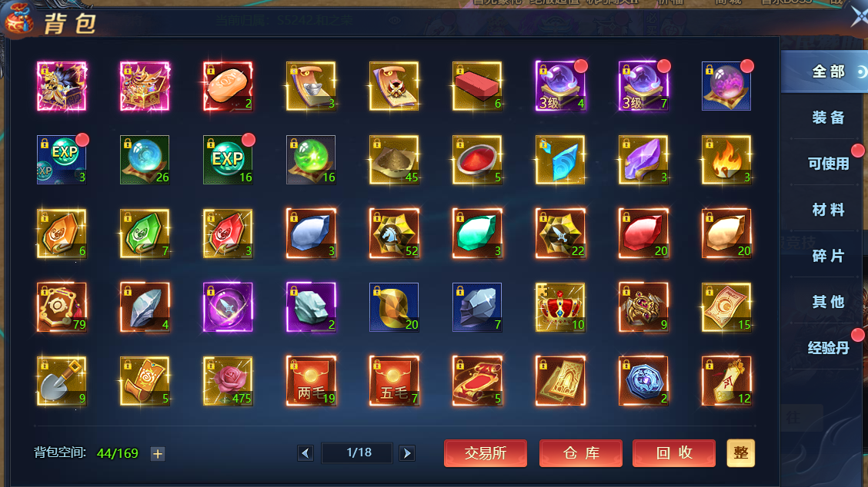
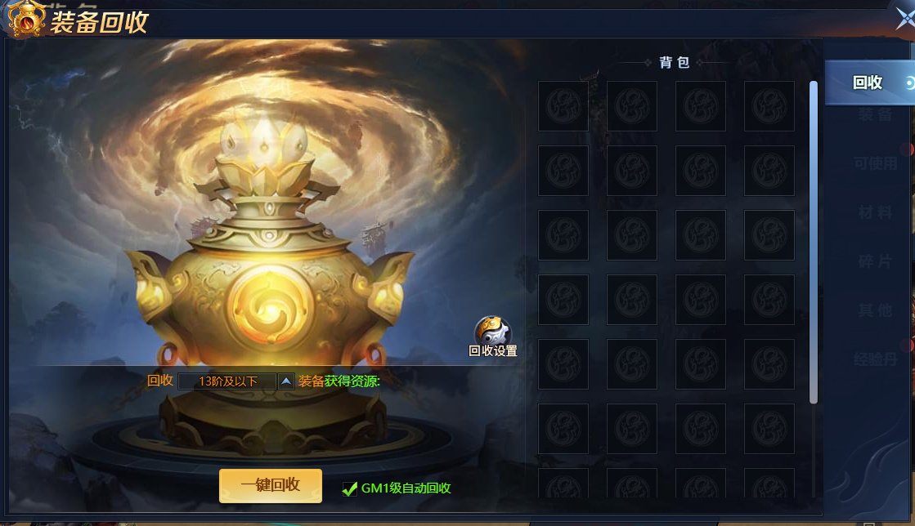
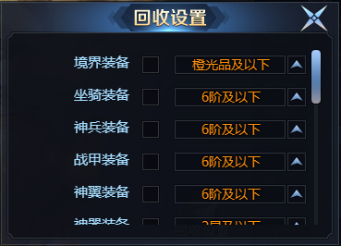
参考图

